상품제안서
굿터치볼 | 상품코드: S03999

 |  |  |  |  |  |  | 02-713-8555 | www.synergygift.co.kr
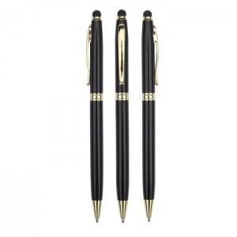 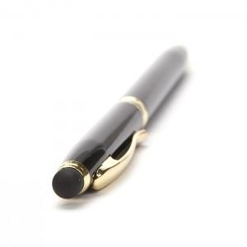 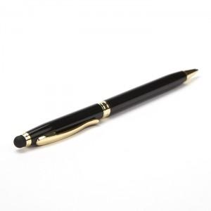

【상세/제작정보】

【인쇄/포장옵션】 | 레이저 / OPP(비닐)

【공급단가】 | 수량 | 300~ | 1,000~ | 2,000~ | 3,000~ | 5,000~
*VAT별도 | 단가 | 1,140원 | 1,100원 | 1,060원 | 1,020원 | 990원

【상품 URL】 | https://www.synergygift.co.kr:443/src/goods_detail.php?gdno=13980

